Wertung 1
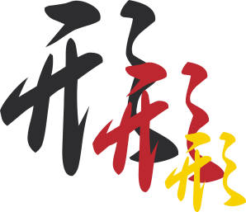
 |  |  | Meisterschaftsname
Vorrunde
Ju no kata

Bewerter: |  |  | ju1(NW) |  | Datum: | xx.yy.zzzz |  | Start Nr: |  | 02

 |  | Name |  | Vorname |  |  | Verein |  |  | Land
Tori |  | Juknacker |  | Eins |  |  | JV Knast |  |  | B
Uke |  | Panzerknacker |  | Zwei |  |  | JV Entenhausen |  |  | B

 |  |  |  | Kleiner Fehler |  | Mittlerer Fehler | Großer Fehler | Korrektur | Technik vergessen | Gesamt
Technik |  |  |  | 1 |  | 3 | 5 | 0.5 | 10
1 |  | Angrüßen |  | x |  |  |  |  |  | 9.0 | Fehler/vergessene Technik: | x
2 | Ikkyo | Tsuki Dashi |  |  | x |  |  | + |  | 9.5 | Korrektur +0,5 | +
3 |  | Kata oshi |  |  |  | x |  | + |  | 7.5 | Korrektur -0,5 | -
4 |  | Ryo te dori |  |  |  |  | x | + |  | 5.5
5 |  | Kata mawashi |  |  |  |  |  | + |  | 10.0
6 |  | Ago oshi |  |  |  |  |  | - |  | 9.5
7 | Nikyo | Kiri oroshi |  |  |  |  |  | - |  | 9.5
8 |  | Ryo kata oshi |  |  |  |  | x |  |  | 5.0
9 |  | Naname uchi |  |  |  | x |  |  |  | 7.0
10 |  | Kata te dori |  |  | x |  |  |  |  | 9.0
11 |  | Kata te age |  | x |  |  |  |  |  | 9.0
12 | Sankyo | Obi tori |  |  | x |  |  |  |  | 9.0
13 |  | Mune oshi |  |  |  | x |  |  |  | 7.0
14 |  | Tsuki age |  |  |  |  | x |  |  | 5.0
15 |  | Uchi oroshi |  |  |  | x |  |  |  | 7.0
16 |  | Ryogan tsuki |  |  | x |  |  |  |  | 9.0
17 |  | Abgrüßen |  | x | x |  |  |  |  | 8.0
Summe Fehler und Punkte |  |  |  | 8 |  | 4 | 3 | 1.0 | 0 | 135.5
Position: |  |  | Wertung 1 | Übertrag ok? |  |  |  |  |  | test

